Sheet1
页目录表基址

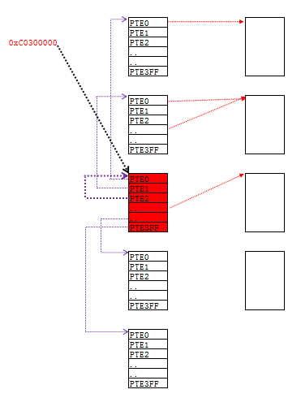
 | 内容回顾
 |  | 保护模式下，操作系统中任何程序都只能使用线性地址，都不能直接访问物理地址
 |  | 如果系统要保证某个线性地址是有效的，那么必须为其填充正确的PDE与PTE，
 |  | 如果我们想填充PDE与PTE那么必须能够访问PDT与PTT，那么存在2个问题：
 |  | 1）一定已经有“人”为我们访问PDT与PTT挂好了PDE与PTE,我们只有找到这个线性地址就可以了。
 |  | 页目录表基址：C0300000，这个地址的物理页内容和cr3指向的内容是相同的 即PDT
 |  | 2）这个为我们挂好PDE与PTE的“人”是谁？系统

 |  | 注意：
 |  | CR3中存储的是物理地址，不能在程序中直接读取的。如果想读取，
 |  | 也要把Cr3的值挂到PDT和PTT中才能访问，那么怎么通过线性地址访问PDT和PTT呢？

 | 1、拆分0xc0300000，验证上面结论
 |  | 结论：C0300000存储的值就是PDT
 |  | 如果我们要访问第N个PDE，那么有如下公式：
 |  | 0xC0300000 + N*4

 | 2、页目录表基址(XP系统 10-10-12分页模式)
 |  | 1）通过0xC0300000找到的物理页就是页目录表
 |  | 2）这个物理页即是页目录表本身也是页表
 |  | 3）页目录表是一张特殊的页表，每一项PTE指向的不是普通的物理页，而是指向其他的页表.
 |  | 4）如果我们要访问第N个PDE，那么有如下公式：
 |  | 0xC0300000 + N*4

Sheet2
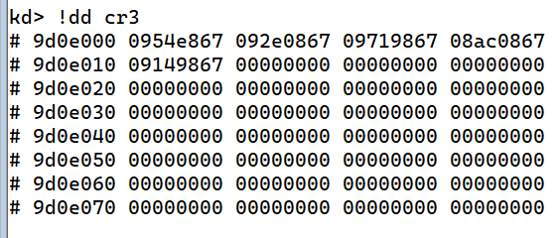
1）任意取一个进程的cr3，并找到0xc0300000对应的物理页
 | cr3: 09d0e000
 | kd> !dd 09d0e000+4*300
 | # 9d0ec00 09d0e863 // PDE
 | kd> !dd 09d0e000+4*300
 | # 9d0ec00 09d0e863 // PTD
 | kd> !dd 09d0e000 // cr3
 | # 9d0e000 0954e867

2）进入该进程直接查看内存
 | pid：87909b90
 | kd> .process /i 87909b90 // 指定pid进入某进程
 | kd> g
 | kd> dd c0300000 // 查看线性地址 0xc0300000的内容
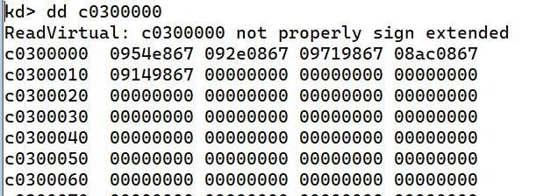

 | kd> !dd cr3 // 查看cr3内容，验证上面结果

